Sheet1
KABLOM POVEZUJ S'LIJEVA U'DESNO!!!
Makar u ovoj vježbi..kasnije se ta disciplina ispostavi kao olakšica ..npr.ako se to ne ispoštuje onda u ovoj(tekućoj prezentaciji) Gig0/1 Interface može predstavljati Interface za Switch..
Prezentacija je takva tako da..

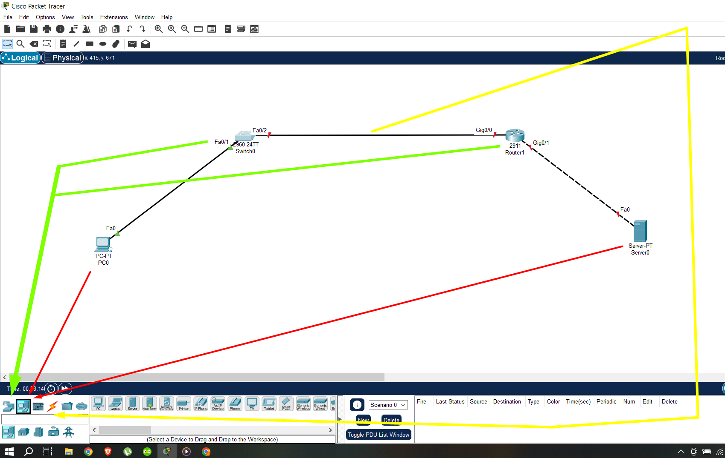
 |  |  | 1. Korak jeste ništa drugo nego kreiranje novog projekta i crtanje šeme.
 |  |  | Radi brzine i dinamike pri radu potrebno je poznavati sadržaj
 |  |  | End-Devices( koji sadrži kranje uređaje kao što su računari, laptopovi, serveri ,..) te
 |  |  | NetworkDevices( koji sadrži mrežne uređaje kao što su ovdje Router1( model 2911)
 |  |  | & obični mrežni Switch..
 |  |  | U tekućoj laboratorijskoj vježbi za konekciju koristimo kabal pri čemu je model kabla
 |  |  | automatski generisan..
 |  |  | Kojim kablom šta povezivati jeste značajan podatak pošto
 |  |  |  | u nekim vježbama automatski odabir nije omogućen!

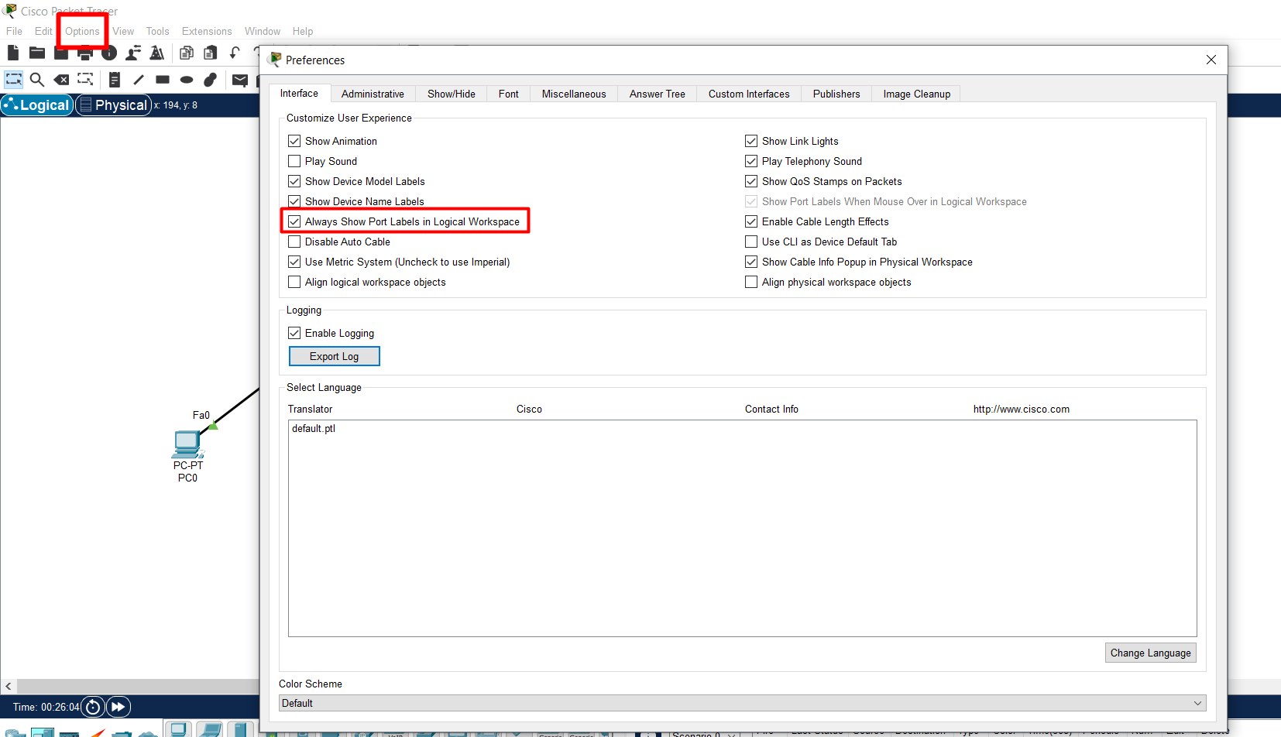
 |  |  | Ako bacimo pogled na prethodno nacrtanu šemu ono što uočavamo na istoj jeste
 |  |  | da na svakoj konekciji vidno imamo i nazive INTERFACEa..
 |  |  | Tako npr. Vidimo Gig0/1 itd..
 |  |  | Ta opcija nije default-na i za istu je potrebno ispratiti podešavanje prikazano na tekućoj slici.

 |  |  | Options->Preferences->Interface(zato i vidim Interface rutera..)->Always Show Port Labels in Logical Workspace
 |  |  | Znači, ovde sam naučio kako da podesim okruženje pa da mi Port Labels in Logical Workspace
 |  |  | uvijek budu vidljive..tako ću npr. Direktno sa slike vidjeti koji je to Interface rutera!!

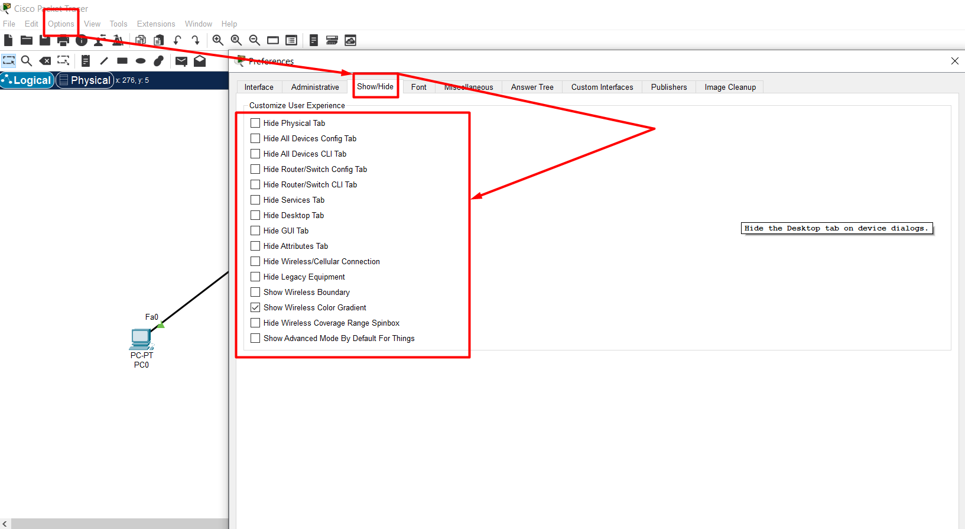
 |  |  | 2. Korak jeste podešavanje uređaja prikazanih na šemi.
 |  |  | Tako prilikom jednog klika lijevim tasterom miša na uređaj dobijamo odgovarajući menu.
 |  |  | Recimo za ROUTER nam je od interesa CONFIG menu bar i može se desiti da isti nije vidljiv.
 |  |  | Može se desiti ali samo ako je takva opcija CHECK-irana u Show/Hide menuju
 |  |  | Preference menuja..
 |  |  | AKO SE TAKVA SITUACIJA ZADESI NA ISPITU ILI BIKLO GDJE DA BI RAZRIJEŠILI ISTU
 |  |  | POTREBNO JE DA ISPRATIMO TUTORIAL SA SLIKE <-- ..

 |  |  | Options->Show/Hide
 |  |  | Dakle, naučio sam kako da se snađem ako mi se na ispitu desi da CONFIG tab
 |  |  | rutera nije vidljiv..

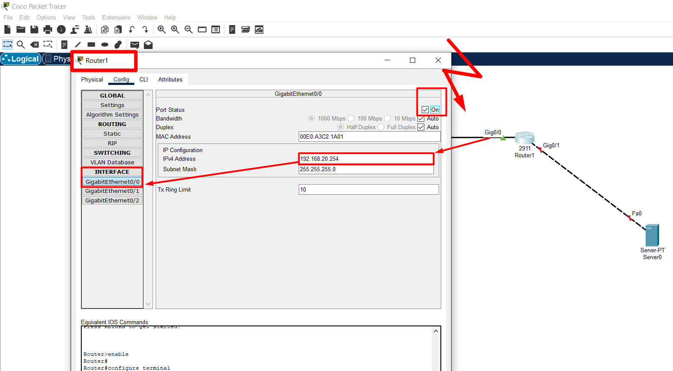
 |  |  | 3. Korak, podešavamo ROUTER!
 |  |  | UREĐAJE SMO KABLOM POVEZIVALI S'LIJEVA U'DESNO!!!
 |  |  | IPv4 Address smo samo raspisali..zatim taj priključak koji je po default off smo promjenili u on..
 |  |  | Jednostavno, samo ispratiti tutorial sa slike <-- ..

 |  |  | Važno je primijetiti to kako je prema Default-u ruter isključen uređaj!
 |  |  | Tako da ako se zadesi da između rutera i nekog uređaja ne gori zelena lampica
 |  |  | može se desiti da je ugašenost rutera razlog tome..

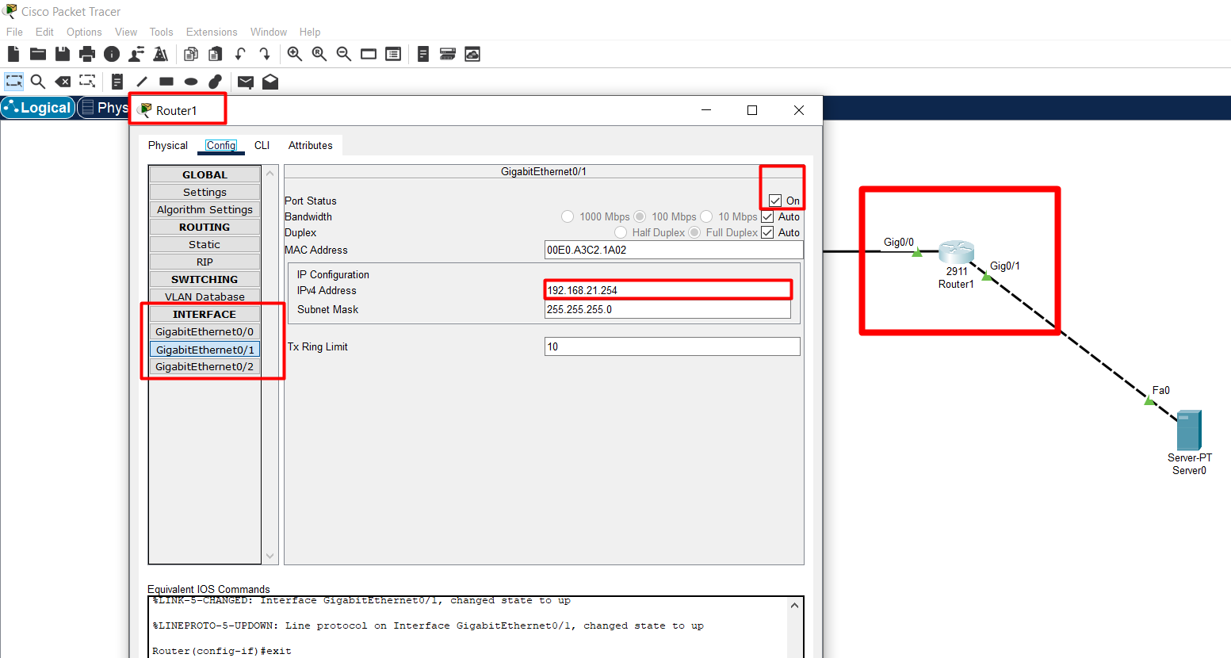
 |  |  | Analogno i za INTERFACE Gig0/1 ..
 |  |  | Sada smo završili sa podešavanjem rutera..

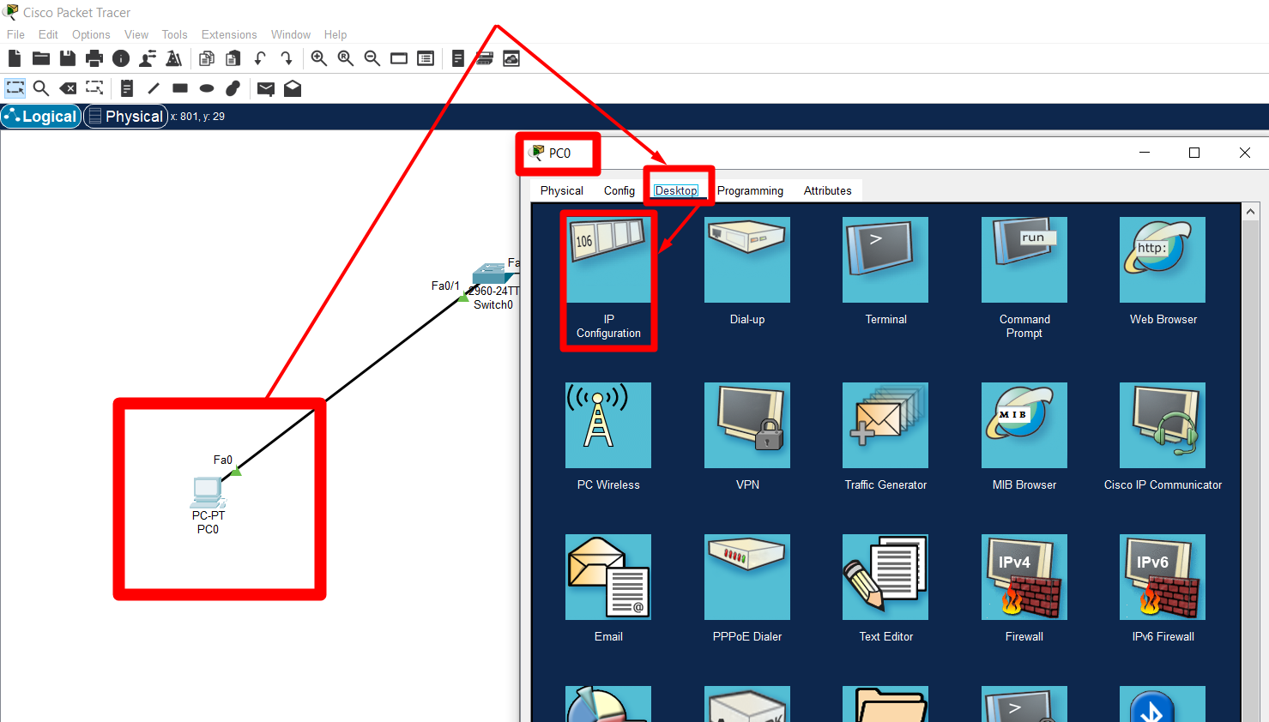
 |  |  | Sljedeći korak jeste podešavanje Desktop računara, a za mrežni switch u ovoj vježbi
 |  |  | nismo vršili nikakava dodatna podešavanja. Čak po default taj mrežni switch je podešen kao 'ON' ..
 |  |  | Za podešavanje računara potrebno je doći do IP Configuration menu-ja..
 |  |  | Jednostavno, se isprati tutorial prikazan na slici..

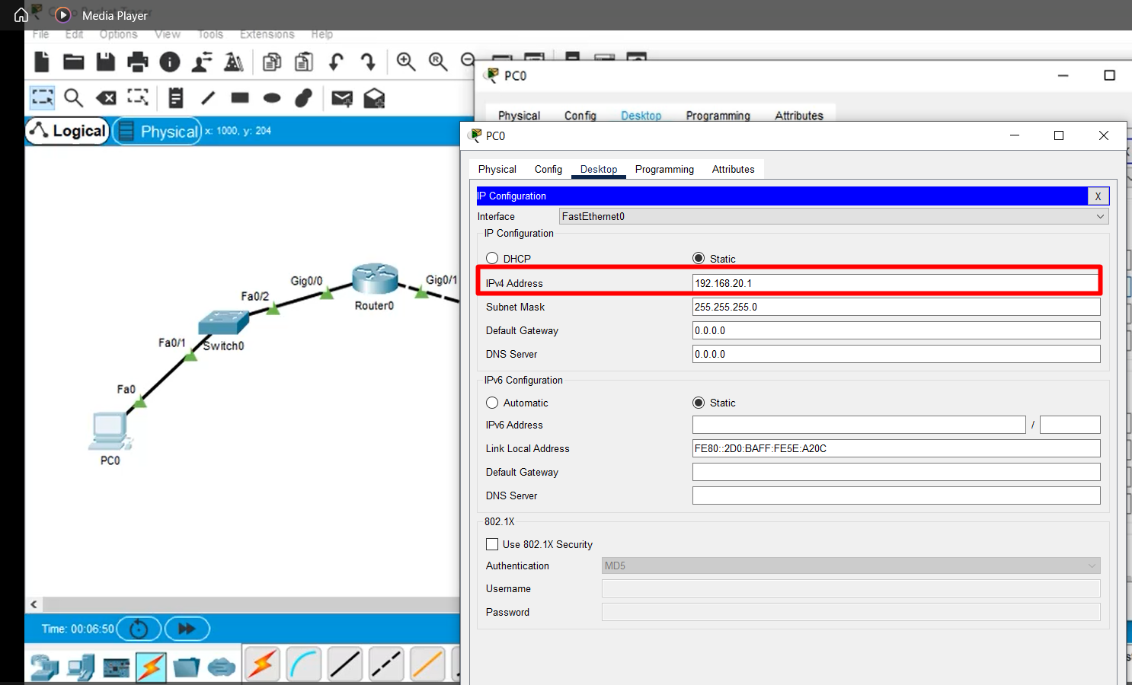
 |  |  | Zatim konfiguracija IP Addressee..svojeručno..

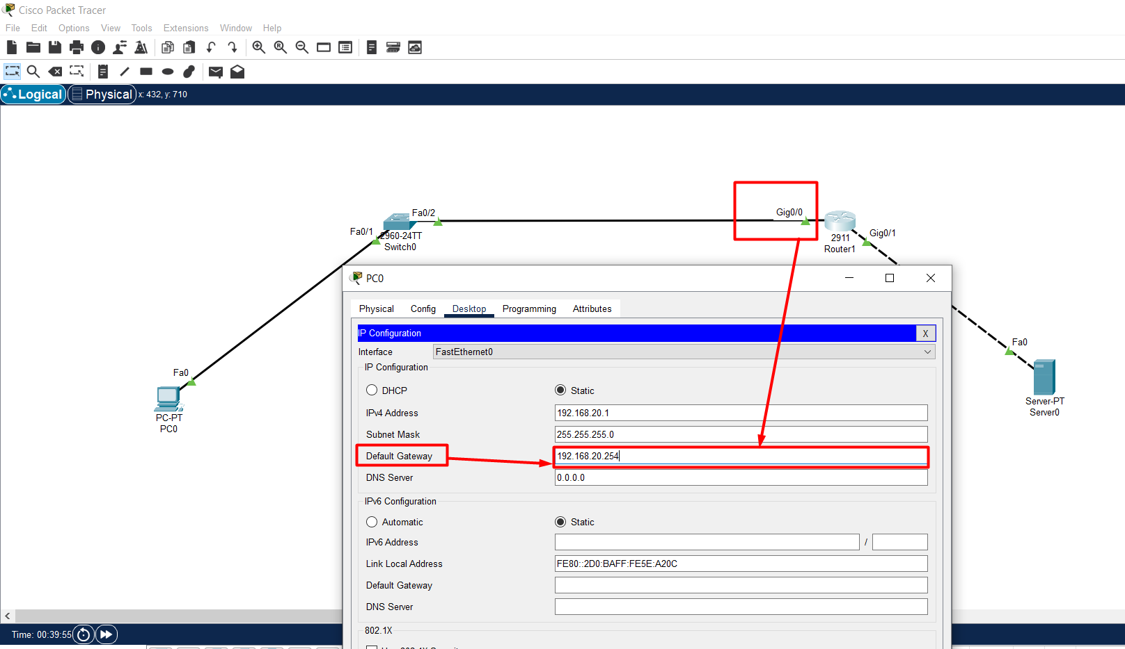
 |  |  | Još uvijek nismo završili sa podešavanjem računara. Dakle, vidimo da je isti povezan na Gig0/0
 |  |  | našeg rutera tako da IPv4 adresa Gig0/0 našeg rutera jeste ujedno i informacija kojom
 |  |  | ispunjavamo Default Gateway našeg desktop računara..
 |  |  | Jednostavno sve što je potrebno da se uradi jeste da se realizuje tutorial sa slike..

 |  |  | Zatvaranjem PC0 menuja, naš računar biva podešen..
 |  |  | Sljedeći korak jeste da podesimo Server0 ..

 |  |  | Ono što je ovdje važno zapamtiti jeste to da je za računar Default Gateway upravo
 |  |  | Interface rutera na koji je on povezan!
 |  |  | Tako da, za popunjavanje Default Gateway rubrike kod nekog od računara, jednostavno, samo se
 |  |  | osvrnuti na IPv4 Address Interface-a rutera na koji je taj računar povezan!!

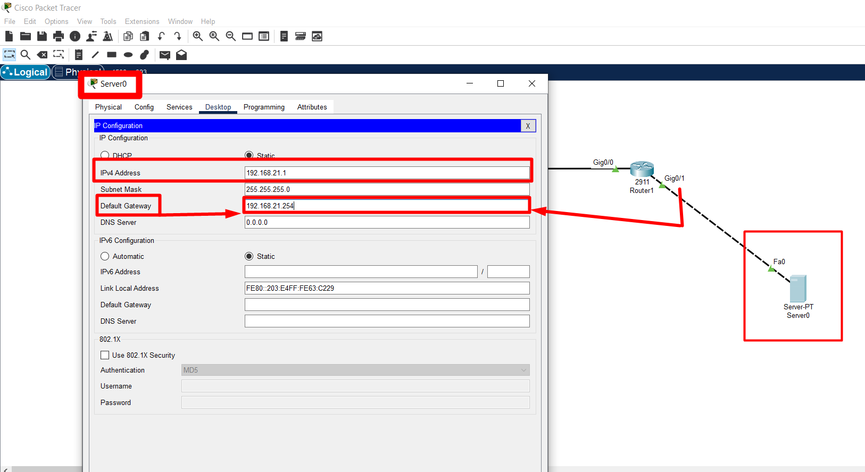
 |  |  | Već poznata procedura kao i posao stim ali eto čisto da naglasim još jednom kako je server
 |  |  | povezan na Gig0/1 rutera pa u skladu sa tim i ja vršim podešavanje Default Gateway-a.
 |  |  | IPv4 se unosi svojeručno.

 |  |  | Za server, pa i za Switch važi ista priča oko Default Gateway-a kao i za računar!!!

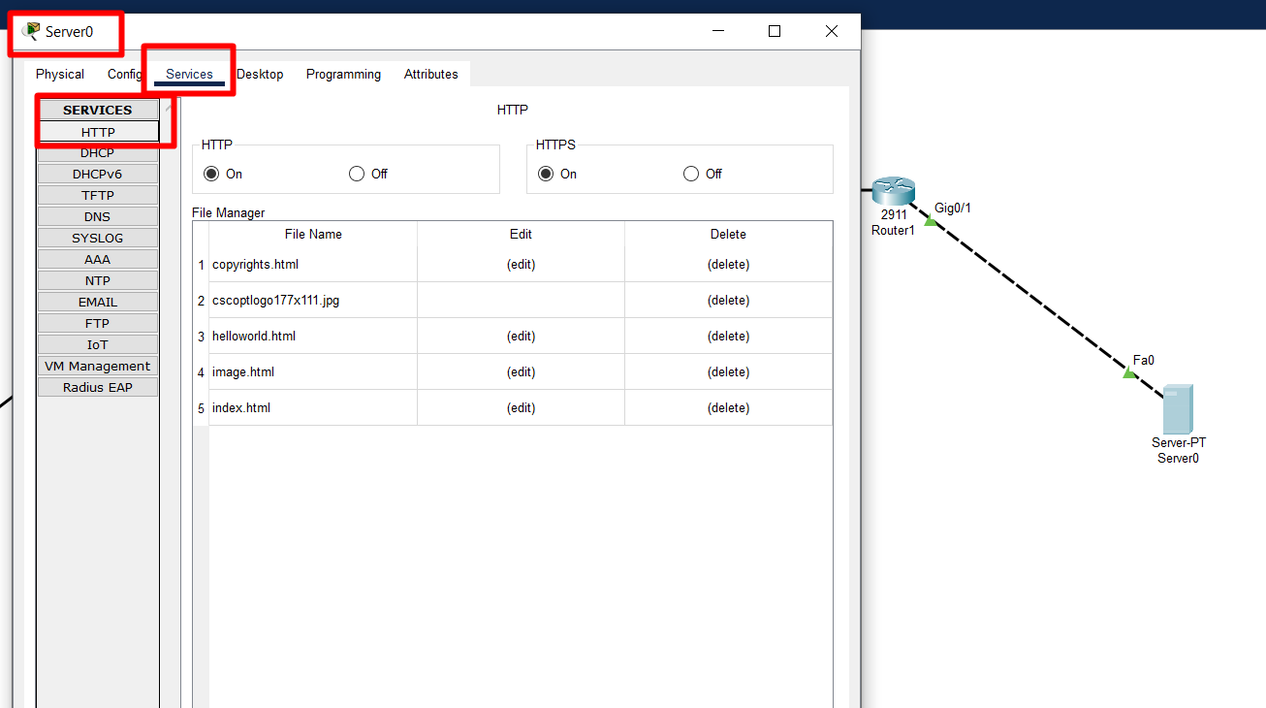
 |  |  | Server je po Default podešen za HTTP Service te stim u vezi nikakva dodatna podešavanja istog
 |  |  | nisu potrebna..

 |  |  | Ako je sav posao urađen kako treba, između svih komponenti prikazanih na posmatranoj šemi
 |  |  | potrebno je da svijetle zelene lampice.
 |  |  | NARAVNO, PRILIKOM DODJELJIVANJA IPv4 ADRESA POTREBNO JE OBRATITI DODATNU PAŽNJU
 |  |  | I DODATNI NAPOR JER SAMO JEDNA GREŠKA U KUCANJU MOŽE DA DOVEDE DO NEŽELJENOG!!!
 |  |  | Sada, ako je sve kako treba, testiranje šeme i simulacija šeme može da započne.

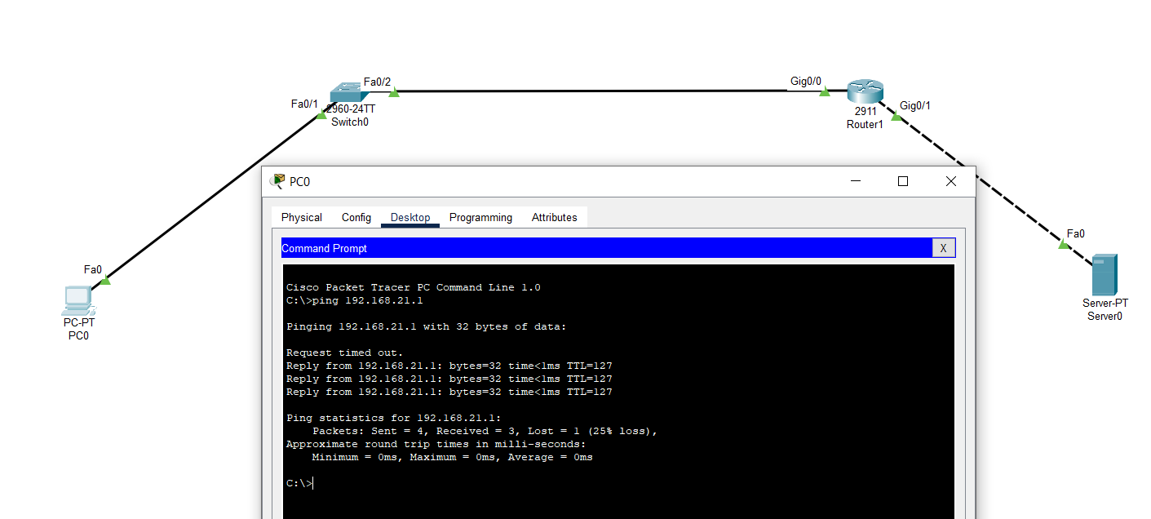
Test 1. Pingovanje:
 |  |  | Dakle, klik na PC0, zatim Desktop i preko ping( s'lijeva u'desno to mu dođe 4. ili možda čak 5. ikonica..)
 |  |  | alata unosimo komandu:
 |  |  | ping 192.168.21.1
 |  |  | dakle, pingamo IPv4 adresu servera i pokrećemo komandu..
 |  |  | Idemo uraditi isto ali preko web-browsera..

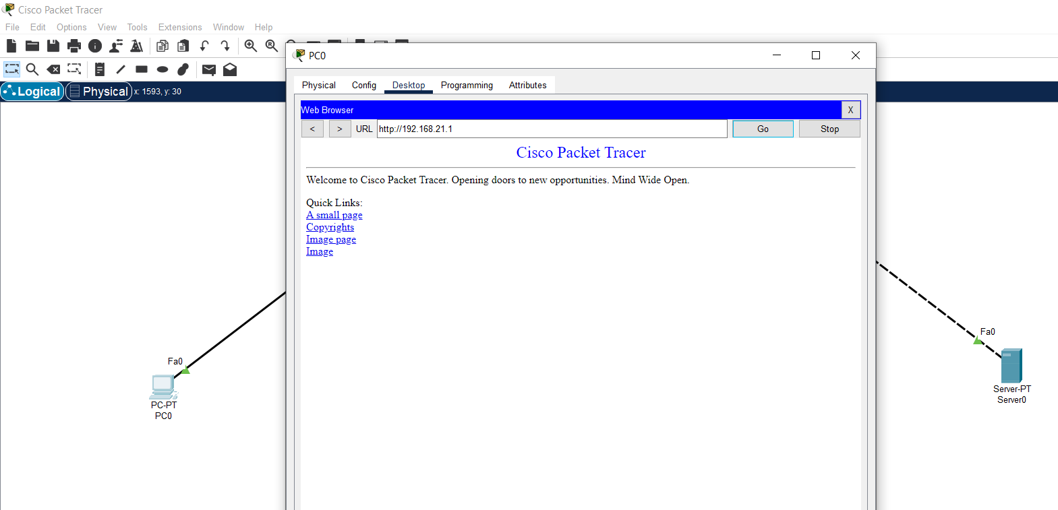
Test 2. Web-Browser:
 |  |  | Isto, PC0, zatim Desktop menu , zatim Web-Browser opcija i kucamo IPv4 adresu Servera..
 |  |  | Za rezultat, dobijamo potvrdu da je sve prošlo kako treba..

Simulacija:

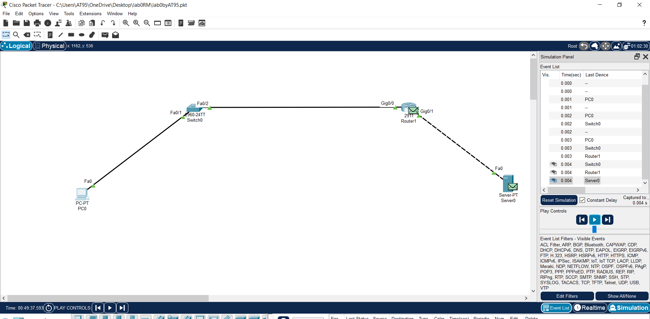

 |  |  | 1. Web-Browser i kucaj ..sve isto onako kao sa prethodne prezentacije..

 |  |  | 3. Pritisak na dugme play.

 |  |  | 2. Potrebno je čekirati Simulation opciju.

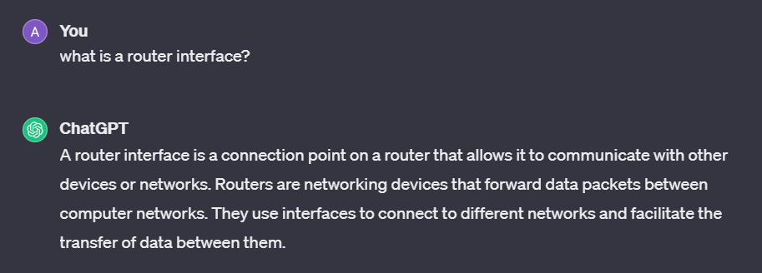
Rezime:
Kojim kablom šta povezivati jeste značajan podatak pošto
 | u nekim vježbama automatski odabir nije omogućen!

Options->Preferences->Interface(zato i vidim Interface rutera..)->Always Show Port Labels in Logical Workspace
Znači, ovde sam naučio kako da podesim okruženje pa da mi Port Labels in Logical Workspace
uvijek budu vidljive..tako ću npr. Direktno sa slike vidjeti koji je to Interface rutera!!

Options->Show/Hide
Dakle, naučio sam kako da se snađem ako mi se na ispitu desi da CONFIG tab
rutera nije vidljiv..

Važno je primijetiti to kako je prema Default-u ruter isključen uređaj!
Tako da ako se zadesi da između rutera i nekog uređaja ne gori zelena lampica
može se desiti da je ugašenost rutera razlog tome..

Ono što je ovdje važno zapamtiti jeste to da je za računar Default Gateway upravo
Interface rutera na koji je on povezan!
Tako da, za popunjavanje Default Gateway rubrike kod nekog od računara, jednostavno, samo se
osvrnuti na IPv4 Address Interface-a rutera na koji je taj računar povezan!!

Za server, pa i za Switch važi ista priča oko Default Gateway-a kao i za računar!!!

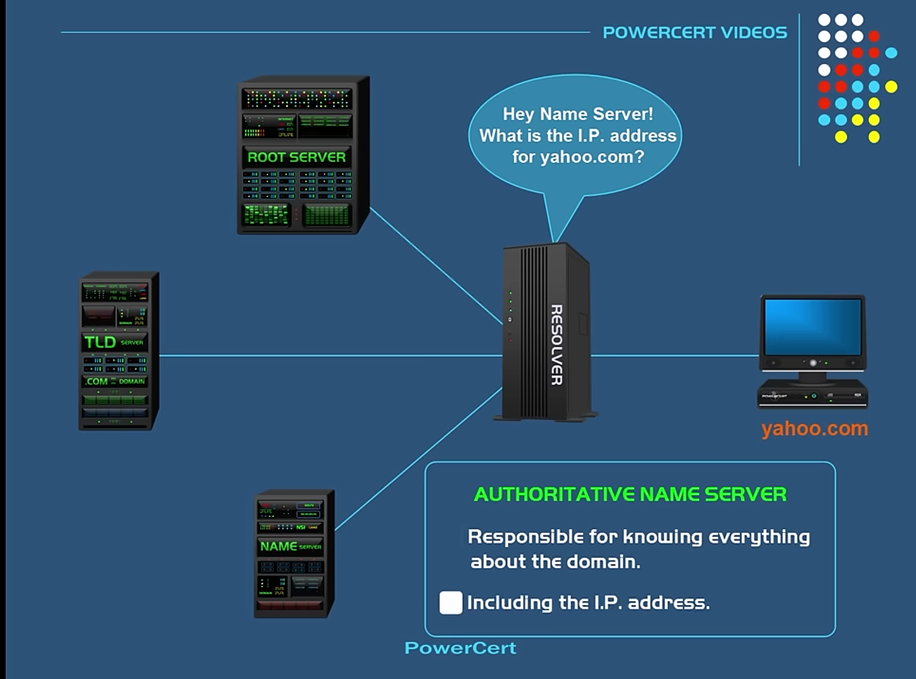
Kako radi DNS( Domain Name System): |  | https://www.youtube.com/watch?v=mpQZVYPuDGU
 |  | ISP( Internet Service Provider) -mtel..
 |  | RootServer( root of DNS hierarchy..)
 |  | TLD( Top Level Domain Server )
 |  | ANS( Authoritative Name Server )

Osnovni Protokoli: | https://www.youtube.com/watch?v=hExRDVZHhig
 |  |  | SSL or TLS..
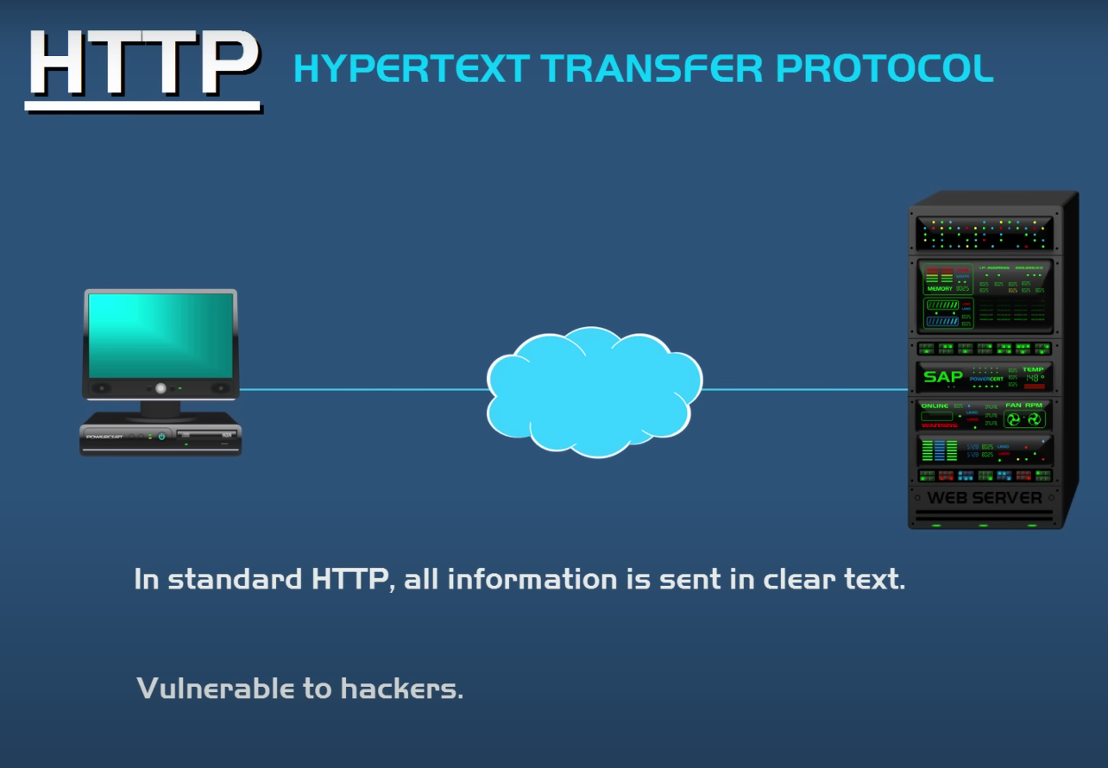
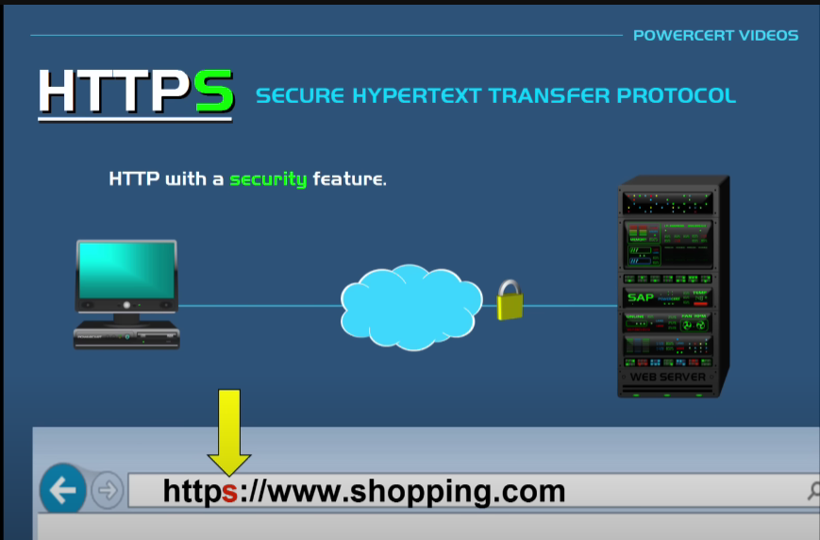

 | https://docs.python.org/3/library/http.server.html

